Overview
MSB Bank
Port: 8081

Adnroid Application
ZWallet Server
Port: 8080

VietTin Bank
port: 8082

Sacombank bank
port: 8083

IO Media
Cung cap card viettel, mobile, vina
Port: 8084
Database
Port: 3036

user-mng
Xây dựng 1 service quản lí người dùng:
+ Đăng kí
+ Đăng nhập
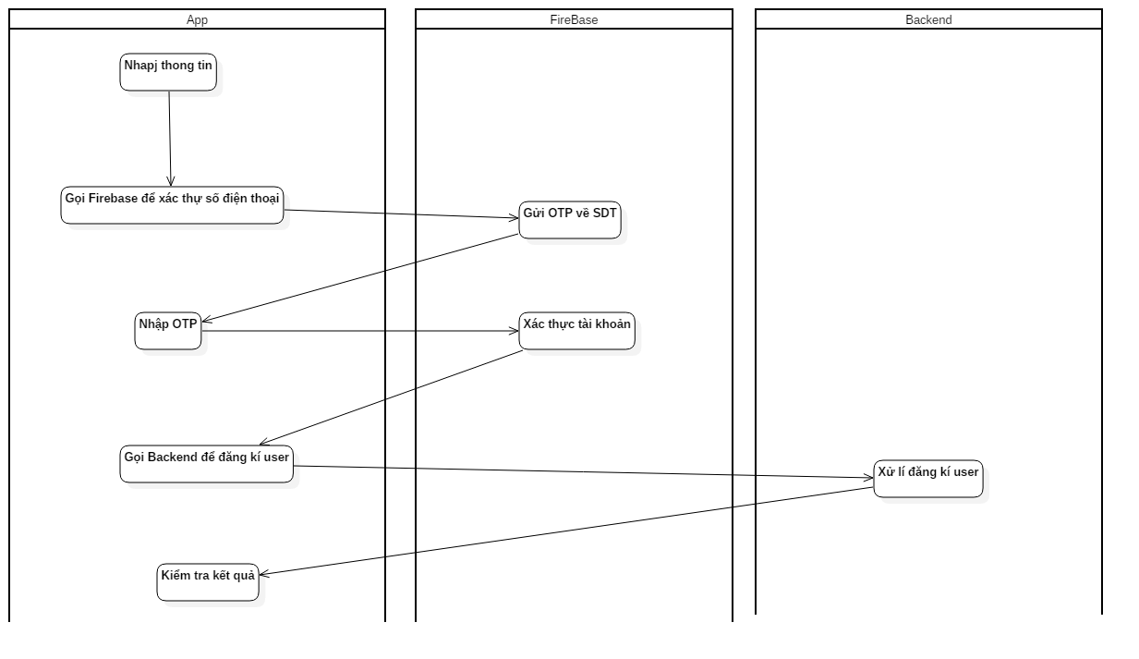
+ Quên mật khẩu
+ Xác thực tài khoản

Database
Schema | UserManagement

Table | WalletUser
 | userid | pin | phone | address | dob | full_name | cmnd
 | 2003000001 | 123456 | 3923283323 | HCM | 01/02/2000 | Nguyễn Van A | 21871929121212

Danh sách API: | Tất cả đều là phương thức POST và kiểu dữ liệu là JSON

1. Đăng kí
Quy trình đăng kí tài khoản:
a. Nhập thông tin gồm: password, phone, address,dob, full name, cmnd
b. Submit đến server
c. Nhập OTP đến SDT
d. Gửi OTP đến server
e. Check kết quả nhận từ server
f. Show màn hình kết quả

URL | /um/register
Request Data | fullname | String
 | pin | String
 | phone | String

Response data
 | userid | String
 | returncode | int | 1. thành công. < 1: Thất bại

3. Login
Người dùng nhập sđt và password để tiến hành đăng nhập

URL | /um/login
Request Data | phone | String
 | pin | String

Response data
 | userid | String
 | returncode | int | 1. thành công. < 1: Thất bại

4. Verify Pin
URL | /um/verify-pin
Request Data | userid | String
 | pin | String

Response data
 | returncode | int | 1. thành công. < 1: Thất bại

6. Update tài khoản

URL | /um/update-user
Request Data | userid | String

 | pin | String
 | cmnd | String
 | address | String
 | dob | String | Format: DD/MM/YYYY
 | cmndfontimg | String |  | mã file được trả về lúc upload CMND
 | cmndbackimg | String |  | mã file được trả về lúc upload CMND
 | avatar | String |  | Mã file được trả về lúc upload avatar
Response data
 | returncode | int | 1. thành công. < 1: Thất bại

cash-in cash-out
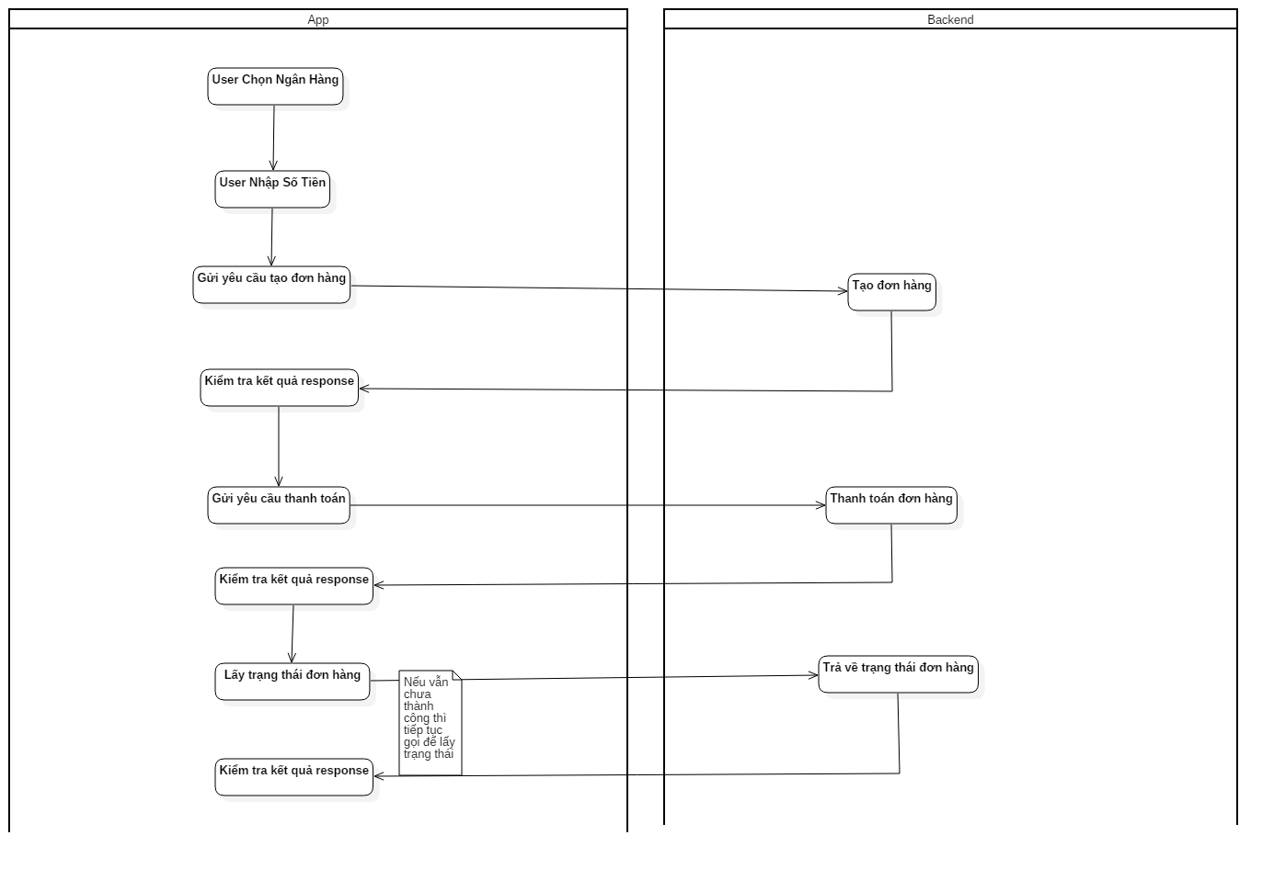
Xây dựng hệ thống cho phép người dùng cash-in/ cash-out

Database
 | BankConfig
 | bankcode | withdraw_min | withdraw_max | topup_min | topup_max
 | MSB | 100000 | 20000000 | 1000000 | 10000000

 | WithdrawOrder
 | order_id | f6cardno | l4cardno | amount | bankcode
 | 202012121 | 561278 | 4356 | 200000 | MSB

 | TopupOrder
 | order_id | amount
 | 202012121 | 200000
API
1. Create order withdraw

URL | /withdraw/create-order
Request Data | userid | String
 | f6cardno | String
 | l4cardno | String
 | bankcode | String
 | amount | Long
Response data
 | returncode | int | 1. thành công. < 1: Thất bại
 | orderid | Long

2 Get withdraw status.
URL | /withdraw/order-status
Request Data | userid | String
 | orderid | Long
Response data
 | returncode | int | 1. thành công. < 1: Thất bại > 1: Đang xử lí

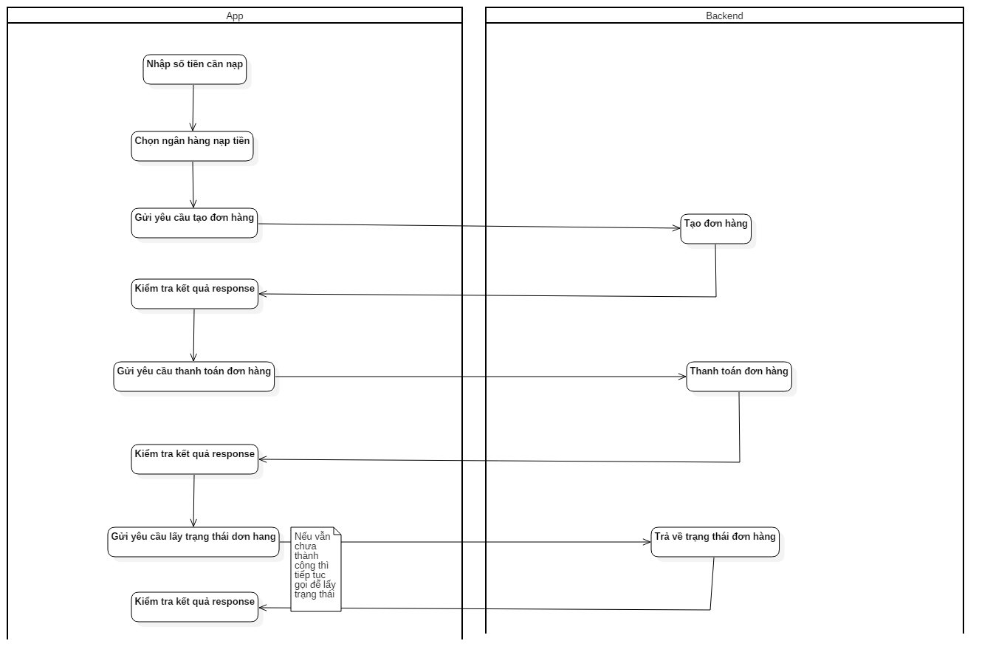
3. Create order topup

URL | /wallet-topup/create-order
Request Data | userid | String
 | amount | Long
Response data
 | returncode | int | 1. thành công. < 1: Thất bại
 | orderid | Long

4 Get topup status
URL | /wallet-topup/order-status
Request Data | userid | String
 | password | String
 | orderid | Long
Response data
 | returncode | int | 1. thành công. < 1: Thất bại > 1: Đang xử lí

money-transfer
Xây dựng hệ thống cho phép người dùng chuyển tiền lẫn nhau
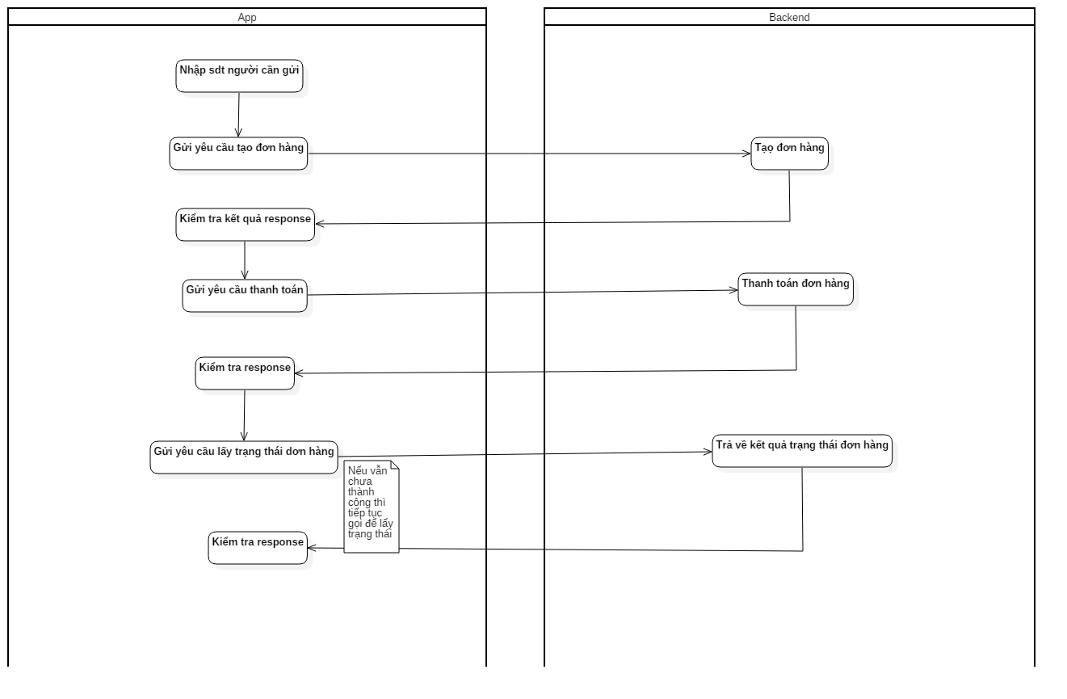
money_transfer_order
order_id | amount | receiver_phone
202012121 | 200000 | 0368778238

API
1. Create Order

URL | /p2p-transfer/create-order
Request Data | userid | String
 | receiverphone | String
 | amount | Long
Response data
 | returncode | int | 1. thành công. < 1: Thất bại
 | orderid | Long

2 Get status.
URL | /p2p-transfer/order-status
Request Data | userid | String
 | orderid | Long
Response data
 | returncode | int | 1. thành công. < 1: Thất bại > 1: Đang xử lí

mobile-card
Xây dưng hệ thống cho phép user mua card điện thoại

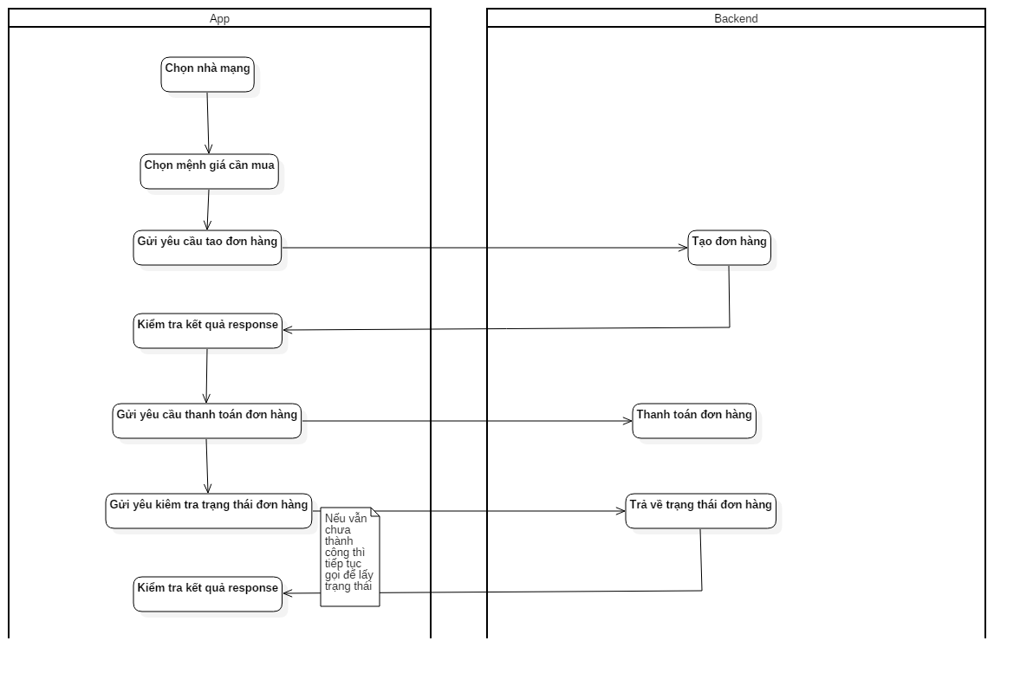
Database
 | MobileCard
 | card_number | seri_number | card_type | order_id | status | amount
 | 9054708000000 | 3984273942734234 | VINA | 202030323923223 | 1 | 20000
 |  |  |  |  | 1. Chưa bán 2. Đã bán
 | MobileCardOrder
 | order_id | amount | card_type | phone
 | 202012121 | 200000 | VT | 091209121
API

1. Create Order

URL | /mobile-card/create-order
Request Data | userid | String
 | amount | Long | mệnh giá
 | phone | String
 | cardtype | String | VT|VINA|MB

Response data
 | returncode | int | 1. thành công. < 1: Thất bại
 | orderid | Long

2 Get status.
URL | /mobile-card/order-status
Request Data | userid | String
 | orderid | Long
Response data
 | returncode | int | 1. thành công. < 1: Thất bại > 1: Đang xử lí
 | cardnumber | String
 | serinumber | String

